关系图
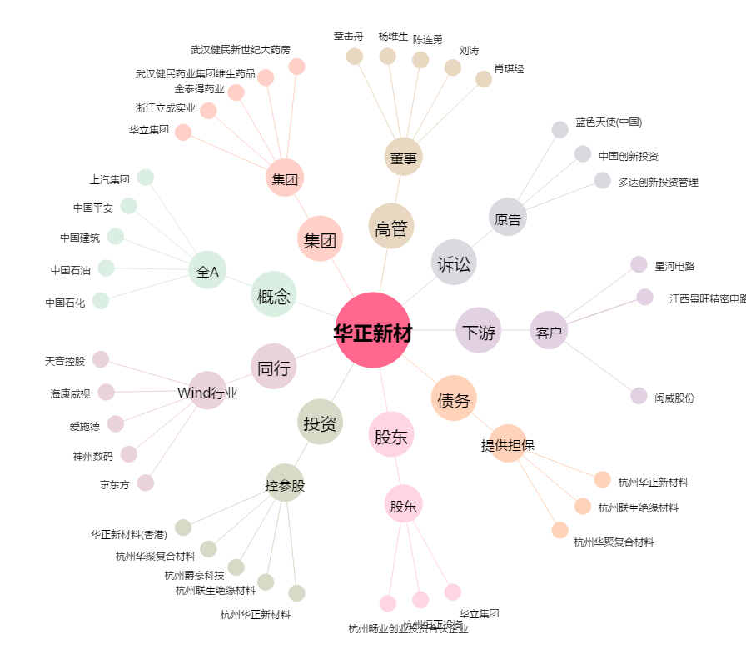
华正新材[603186.SH] - 关系概览图

